Trang_bìa
Posts and Telecommunications Institute of Technology |  |  |  |  |  |  | Thiết kế |  | Tài liệu phát triển |  | Tên hệ thống |  |  | Tìm việc và người giúp việc |  |  |  | Người tạo |  | TrungNH | Ngày tạo |  | 2018-01-10
 |  |  |  |  |  |  |  |  |  |  |  |  |  |  |  |  |  | Người cập nhật |  |  | Ngày cập nhật
 |  |  |  |  |  |  |  |  |  |  | Màn hình (ID) |  |  | Update_Info_Employee |  | Màn hình (Tên) |  | Cập nhật thông tin người lao động

 | QUAN LY SINH VIEN Tài liệu phát triển hệ thống

 | Version 1.0

 |  |  |  |  |  |  |  |  |  | 1. Mục đích |  |  |  | 7. Giao diện màn hình
 |  |  |  |  |  |  |  |  |  | 2. Giới hạn hoạt động |  |  |  | 8. Danh sách hạng mục
 |  |  |  |  |  |  |  |  |  | 3. Giới hạn hệ thống |  |  |  | 9. Khái quát chức năng
 |  |  |  |  |  |  |  |  |  | 4. Chức năng liên quan |  |  |  | 10. Xử lý chi tiết
 |  |  |  |  |  |  |  |  |  | 5. Không bao gồm
 |  |  |  |  |  |  |  |  |  | 6. Sơ đồ

Posts and Telecommunications Institute of Technology |  |  |  |  |  |  | Thiết kế |  | Tài liệu phát triển |  | Tên hệ thống |  |  | Tìm kiếm việc và người giúp việc |  |  |  | Người tạo |  | TrungNH | Ngày tạo |  | 2018-01-10
 |  |  |  |  |  |  |  |  |  |  |  |  |  |  |  |  |  | Người cập nhật |  |  | Ngày cập nhật
 |  |  |  |  |  |  |  |  |  |  | Màn hình (ID) |  |  | Update_Info_Employee |  | Màn hình (Tên) |  | Cập nhật thông tin người lao động

 | Lịch sử chỉnh sửa

 | Ver |  | Ngày cập nhật |  |  | Nội dung cập nhật |  |  |  |  |  |  |  | Người cập nhật
 |  |  |  |  |  |  |  |  |  |  |  |  |  |  | Ngày duyệt |  | Người duyệt |  | Ngày duyệt |  |  | Người duyệt
 | 1 |  | 2018-01-10 |  |  | Tạo mới |  |  |  |  |  |  |  | TrungNH

 | 2 |  | 2018-05-10 |  |  | Update (6) (7) (8) (9) (10) |  |  |  |  |  |  |  | TrungNH

Posts and Telecommunications Institute of Technology |  |  |  |  |  |  | Thiết kế |  | Tài liệu phát triển |  | Tên hệ thống |  |  | Gas Cylinder Management System |  |  |  | Người tạo |  | TrungNH | Ngày tạo |  | 2018-01-10
 |  |  |  |  |  |  |  |  |  |  |  |  |  |  |  |  |  | Người cập nhật |  |  | Ngày cập nhật
 |  |  |  |  |  |  |  |  |  |  | Màn hình (ID) |  |  | Update_Info_Employee |  | Màn hình (Tên) |  | Cập nhật thông tin người lao động

 | 1. Mục đích
 |  | - Dùng để người lao động cập nhật hồ sơ cá nhân, công khai hồ sơ
 |  | - Người lao động nhập tất cả các thông tin cơ bản và các thông tin về công việc đã từng làm.
 |  | - Trong trường hợp người lao động muốn công khai hồ sơ của mình, thì bắt buộc người lao động phải điền đủ các trường dữ liệu bắt buộc
 |  | - Sau khi nhất nút hoàn tất, hệ thống sẽ kiểm tra
 |  |  | + Trường hợp phát sinh lỗi, hệ thống sẽ thông báo lỗi cho người dùng tại màn hình này.
 |  |  | + Nếu hoàn tất (cập nhật dữ liệu thành công), hệ thống sẽ quay lại màn hình chính

 | 2. Giới hạn hoạt động
 |  | Không có

 | 3. Giới hạn hệ thống
 |  | Không có

 | 4. Chức năng liên quan
 |  | Chụp ảnh Camera
 |  | Lấy ảnh từ Gallery

 | 5. Không bao gồm
 |  | Không có

Posts and Telecommunications Institute of Technology |  |  |  |  |  |  | Thiết kế |  | Tài liệu phát triển |  | Tên hệ thống |  |  | Gas Cylinder Management System |  |  |  | Người tạo |  | TrungNH | Ngày tạo |  | 2018-01-10
 |  |  |  |  |  |  |  |  |  |  |  |  |  |  |  |  |  | Người cập nhật |  |  | Ngày cập nhật
 |  |  |  |  |  |  |  |  |  |  | Màn hình (ID) |  |  | Update_Info_Employee |  | Màn hình (Tên) |  | Cập nhật thông tin người lao động

Màn hình cập nhật thông tin
 | 6. Sơ đồ

Khởi động
hệ thống

Màn hình chính

Address
Employee
JobType

 | Table

 |  |  | № | Loại | Tên |  |  |  |  |  |  | I/O | Ghi Chú
 |  |  | 1 | M | Employee |  |  | Table quản lý thông tin người lao động |  |  |  | I/O
 |  |  | 2 | M | Address |  |  | Table chứa danh sách quận/huyện |  |  |  | I
 |  |  | 4 | M | JobType |  |  | Table chứa danh sách loại công việc |  |  |  | I
 |  |  | 5
 |  |  | 6
 |  |  | 7
 |  |  | 8
 |  |  | 9
 |  |  | 10

 |  |  |  | ※ Loại (M: Master / T: Transaction table / Ⅰ: INI file / W: work table / V: view / S: stored procedures / L: SQL loader / F: file)

Thiết_kế
Posts and Telecommunications Institute of Technology |  |  |  | Thiết kế |  |  | Tài liệu phát triển |  |  |  |  | Tên hệ thống |  |  | Website Bán điện thoại di động |  |  | Người tạo | TuanGM | Ngày tạo | 2023-09-10
 |  |  |  |  |  |  |  |  |  |  |  |  |  |  |  |  |  | Người cập nhật |  | Ngày cập nhật
 |  |  |  |  |  |  |  |  |  |  |  | Màn hình (ID) |  |  | Create_Employee |  | Màn hình (Tên) | Tạo thông tin nhân viên

 | 7. Giao diện
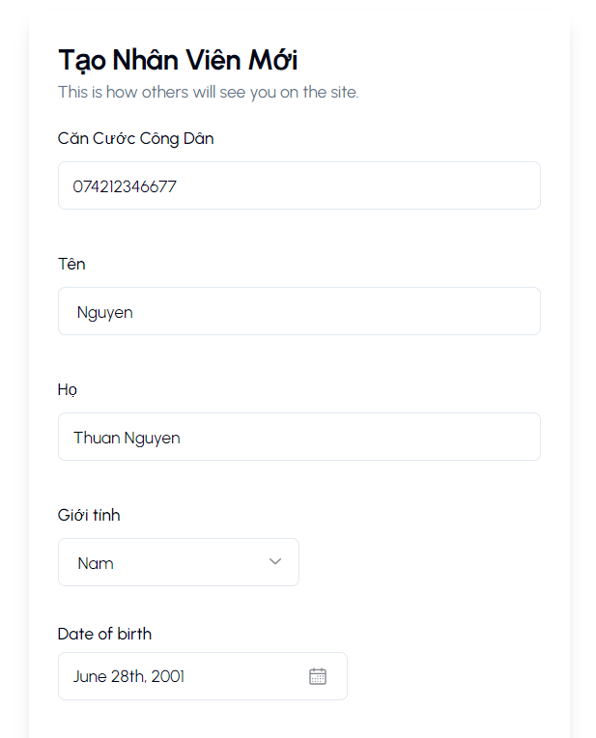
 |  |  |  |  |  | *Hình giao diện chính

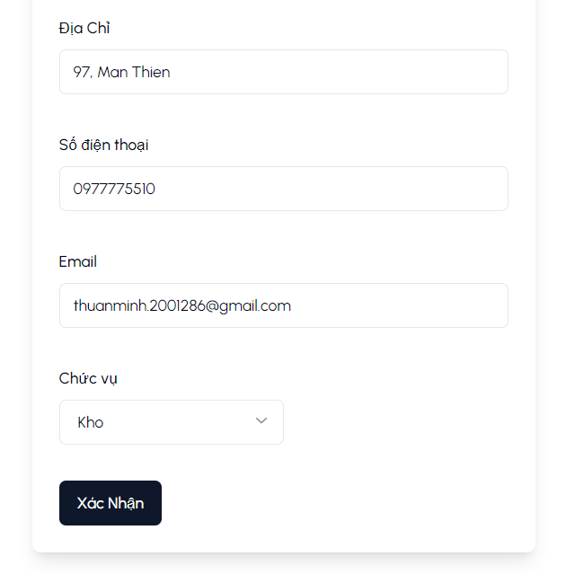

Posts and Telecommunications Institute of Technology |  |  |  | Thiết kế |  |  | Tài liệu phát triển |  |  |  |  | Tên hệ thống |  |  | Website Bán điện thoại di động |  |  | Người tạo | TuanGM | Ngày tạo | 2023-09-10
 |  |  |  |  |  |  |  |  |  |  |  |  |  |  |  |  |  | Người cập nhật |  | Ngày cập nhật
 |  |  |  |  |  |  |  |  |  |  |  | Màn hình (ID) |  |  | Create_Employee |  | Màn hình (Tên) | Tạo thông tin nhân viên

 | 8. Danh sách hạng mục

 |  | [Vùng hiển thị cố định]
 |  | № | Tên hạng mục |  | Control |  |  |  |  | Nội dung hiển thị |  |  |  |  |  |  | Ý nghĩa
 |  | 1 | Căn cước công dân |  | TextView |  |  |  |  | Căn cước công dân |  |  |  |  |  |  | Mô tả nội dung nhập cho người dùng
 |  | 2 | Họ |  | TextView |  |  |  |  | Họ |  |  |  |  |  |  | Mô tả nội dung nhập cho người dùng
 |  | 3 | Tên |  | TextView |  |  |  |  | Tên |  |  |  |  |  |  | Mô tả nội dung nhập cho người dùng
 |  | 4 | Giới tính |  | TextView |  |  |  |  | Giới tính |  |  |  |  |  |  | Mô tả nội dung nhập cho người dùng
 |  | 5 | Số điện thoại |  | TextView |  |  |  |  | Số điện thoại |  |  |  |  |  |  | Mô tả nội dung nhập cho người dùng
 |  | 6 | Ngày sinh |  | TextView |  |  |  |  | Ngày sinh |  |  |  |  |  |  | Mô tả nội dung nhập cho người dùng
 |  | 7 | Địa chỉ |  | TextView |  |  |  |  | Địa chỉ |  |  |  |  |  |  | Mô tả nội dung nhập cho người dùng
 |  | 8 | Email |  | TextView |  |  |  |  | Email |  |  |  |  |  |  | Mô tả nội dung nhập cho người dùng
 |  | 9 | Chức Vụ |  | TextView |  |  |  |  | Chức Vụ |  |  |  |  |  |  | Mô tả nội dung nhập cho người dùng

 |  | [Vùng nhập]
 |  | № | Tên hạng mục | Loại dữ liệu | Độ dài |  |  | Bắt buộc |  |  | I/O | Control |  | Format |  | Ghi chú
 |  | 1 | Căn cước công dân | Chuỗi số |  |  |  |  | Y |  |  | ImageView
 |  | 2 | Họ | Chuỗi chữ | 30 |  |  |  | Y |  |  | TextView
 |  | 3 | Tên | Chuỗi chữ | 30 |  |  |  | Y |  |  | EditText
 |  | 4 | Giới tính | Chuỗi chữ |  |  |  |  | Y |  |  | ComboBox
 |  | 5 | Số điện thoại | Chuỗi số | 10 , 11 |  |  |  | Y |  |  | TextView
 |  | 6 | Ngày sinh | Chuỗi chữ | 30 |  |  |  | Y |  |  | DatePicker |  | dd/mm/yyyy
 |  | 7 | Địa chỉ | Chuỗi chữ | 100 |  |  |  | Y |  |  | EditText
 |  | 8 | Email | Chuỗi chữ | 100 |  |  |  | Y |  |  | TextView
 |  | 9 | Chức Vụ | Chuỗi chữ |  | 64 |  |  | Y |  |  | ComboBox

 |  | [Vùng nút]
 |  | № | Tên hạng mục |  | Control |  |  |  |  |  |  |  | Ghi chú
 |  | 1 | Xác nhận |  | Button

Posts and Telecommunications Institute of Technology |  |  |  | Thiết kế |  |  | Tài liệu phát triển |  |  |  |  | Tên hệ thống |  |  | Website Bán điện thoại di động |  |  | Người tạo | TuanGM | Ngày tạo | 2023-09-10
 |  |  |  |  |  |  |  |  |  |  |  |  |  |  |  |  |  | Người cập nhật |  | Ngày cập nhật
 |  |  |  |  |  |  |  |  |  |  |  | Màn hình (ID) |  |  | Create_Employee |  | Màn hình (Tên) | Tạo thông tin nhân viên

 | 9. Khái quát chức năng
 |  | (1) Hiển thị ban đầu
 |  |  | 1. Hiển thị màn hình ở trạng thái ban đầu
 |  | (2) Thêm ngày sinh
 |  |  | 1. Nhấn vào DatePicker "Ngày sinh" để thêm ngày sinh
 |  |  | 2. Hiển thị DatePicker để người dùng chọn ngày, tháng, năm.
 |  |  | Sau khi chọn hoàn tất hiển thị kết quả ra view
 |  | (3) Thêm chức vụ
 |  |  | 1.Nhấn vào ComboBox "Chức Vụ" để thêm chức vụ
 |  |  | 2. Hiển thị danh sách các chức vụ "Bán hàng", "Kho","Vận chuyển"
 |  |  | Sau khi chọn hoàn tất hiển thị kết quả ra view
 |  | (4) Lưu hồ sơ của người dùng

 |  |  | 1. Nhấn button "Xác nhận" để xử lý
 |  |  | 2. Kiểm tra thông tin ở các trường bắt buộc
 |  |  | Nếu có lỗi, thông báo lỗi tại màn hình này
 |  |  | Lưu thành công thì quay lại màn hình chính của ứng dụng
Posts and Telecommunications Institute of Technology |  |  |  | Thiết kế |  |  | Tài liệu phát triển |  |  |  |  | Tên hệ thống |  |  | Website Bán điện thoại di động |  |  | Người tạo | TuanGM | Ngày tạo | 2023-09-10
 |  |  |  |  |  |  |  |  |  |  |  |  |  |  |  |  |  | Người cập nhật |  | Ngày cập nhật
 |  |  |  |  |  |  |  |  |  |  |  | Màn hình (ID) |  |  | Create_Employee |  | Màn hình (Tên) | Tạo thông tin nhân viên

 | 10. Xử lý chi tiết
 |  | (1) Hiển thị ban đầu

 |  | (2) Thay đổi ảnh đại diện | Xem chi tiết

 |  | (3) Thay đổi ngày sinh | Xem chi tiết

 |  | (4) Thay đổi địa chỉ (Quận/huyện) | Xem chi tiết

Xử lý 10.2
Posts and Telecommunications Institute of Technology |  |  |  |  |  | Thiết kế | Tài liệu phát triển | Tên hệ thống | Tìm việc và người giúp việc |  | Người tạo | TrungNH | Ngày tạo | 2018-01-10
 |  |  |  |  |  |  |  |  |  |  | Người cập nhật |  | Ngày cập nhật
 |  |  |  |  |  |  |  | Màn hình (ID) | Update_Info_Employee | Màn hình (Tên) | Cập nhật thông tin người lao động

 | 10. Xử lý chi tiết
 |  | (2) Thêm ngày sinh
 |  |  | 1. Nhấn vào TextView "Ngày Sinh" để thay đổi ngày sinh
 |  |  | 2. Hiển thị DatePicker để người dùng chọn ngày, tháng năm

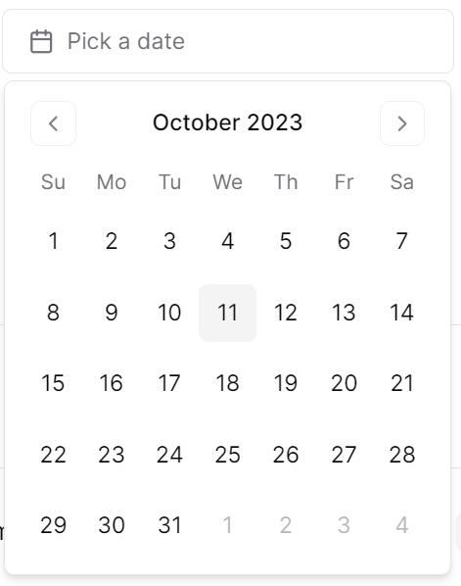

 |  |  |  |  | Giao diện minh hoạ
 |  |  |  | a. Hiển thị ngày sinh user trên DatePicker

Xử lý 10.3
Posts and Telecommunications Institute of Technology |  |  |  | Thiết kế |  | Tài liệu phát triển | Tên hệ thống | Tìm việc và người giúp việc |  | Người tạo | TrungNH | Ngày tạo | 2018-01-10
 |  |  |  |  |  |  |  |  |  | Người cập nhật |  | Ngày cập nhật
 |  |  |  |  |  |  | Màn hình (ID) | Update_Info_Employee | Màn hình (Tên) | Cập nhật thông tin người lao động

 | 10. Xử lý chi tiết
 |  | (3) Thêm Chức vụ
 |  |  | 1. Nhấn vào ComboBox "Chức Vụ" để chọn chức vụ
 |  |  | 2. truy vấn danh sách Tên chức vụ từ bảng ChucVu
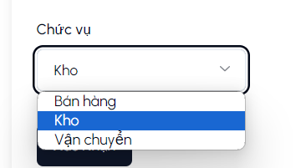

 |  |  |  |  | Giao diện minh hoạ
 |  |  | 3. hiển thị ra View

